Portada
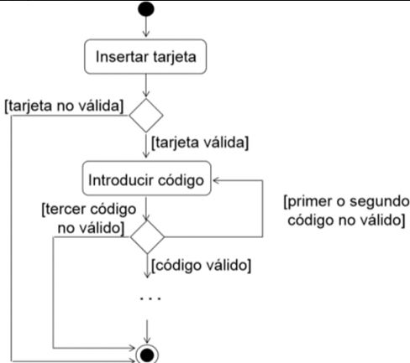
Actividad | Caso de prueba Flujo Cajero Automatico | Por favor elabora los casos de prueba que creas necesario elaborar , tratando de cubir el funcionamiento del cajero automatico, segun el siguiente diagrama.
Fecha: | 01/02/2023

Nombre: | Melisa Araoz

